Bỏ-PROTOTYPE
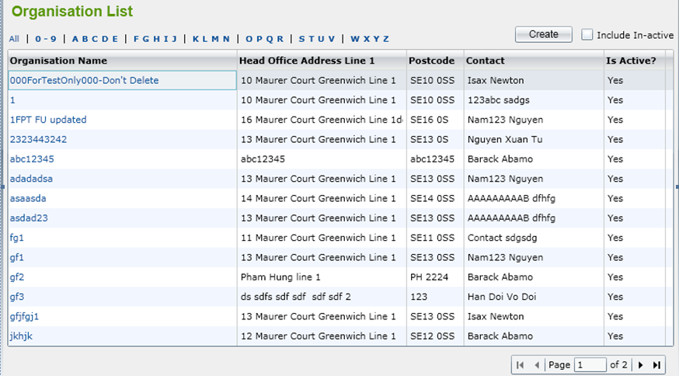
Oranisation List

Tên chức năng

 | Hình ảnh chức năng

Liệt kê các chức năng thực hiện kiểm thử theo thứ tự và kèm hình ảnh

